상품제안서
명절 선물 소신 1++ 등급 워터에이징 숙성한우 실속세트900g | 상품코드: F30231

 |  |  |  |  |  |  | 02-412-0044 | www.easy1.co.kr
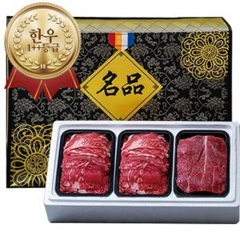

【상세/제작정보】 | 소량구매가능

【인쇄/포장옵션】 | / 포장불가능

【공급단가】 | 수량 | 50~ | 100~ | 500~ | 1,000~ | 2,000~
*VAT별도 | 단가 | 90,000원 | 88,560원 | 86,400원 | 84,240원 | 82,800원

【상품 URL】 | http://www.easy1.co.kr/src/goods_detail.php?gdno=30231

